elec-fee per fuels
연별 발전 연료비단가
기간 | 연료단가 |  |  |  |  | 열량단가 |  |  |  |  | 연료비단가
 | 원자력 | 유연탄 | 무연탄 | 유류 | LNG | 원자력 | 유연탄 | 무연탄 | 유류 | LNG | 원자력 | 유연탄 | 무연탄 | 유류 | LNG
 | 원/kWh | 원/ton | 원/ton | 원/kl | 원/ton | 원/Gcal | 원/Gcal | 원/Gcal | 원/Gcal | 원/Gcal | 원/kWh | 원/kWh | 원/kWh | 원/kWh | 원/kWh
2021 | 6.16 | 128,908.18 | 171,174.03 | 667,616.02 | 605,442.42 | 2,482.96 | 23,322.24 | 25,749.00 | 72,883.57 | 48,061.69 | 6.16 | 52.32 | 65.20 | 170.49 | 84.16
2020 | 6.04 | 124,606.75 | 163,441.19 | 574,877.65 | 456,580.85 | 2,434.79 | 22,436.02 | 23,878.25 | 68,278.78 | 41,474.22 | 6.04 | 50.62 | 60.46 | 175.53 | 71.83
2019 | 5.94 | 136,910.44 | 196,864.40 | 690,816.99 | 679,694.29 | 2,396.35 | 24,972.10 | 26,094.31 | 67,667.39 | 53,399.32 | 5.94 | 56.42 | 66.17 | 181.98 | 93.38
2018 | 5.84 | 131,366.87 | 184,725.07 | 641,169.38 | 721,497.46 | 2,352.83 | 24,248.12 | 25,091.16 | 62,565.65 | 56,142.82 | 5.84 | 54.34 | 64.81 | 164.57 | 97.87
2017 | 5.73 | 125,256.72 | 174,919.38 | 537,760.60 | 632,880.66 | 2,300.23 | 21,259.86 | 23,132.91 | 52,282.69 | 49,498.91 | 5.73 | 47.62 | 61.23 | 139.70 | 85.85
2016 | 5.53 | 88,591.28 | 156,400.17 | 470,218.98 | 595,279.33 | 2,217.75 | 15,433.41 | 18,443.43 | 44,094.01 | 45,143.30 | 5.53 | 34.71 | 49.94 | 123.61 | 80.22
2015 | 5.16 | 92,218.19 | 162,844.60 | 625,003.04 | 832,379.22 | 2,070.15 | 16,465.63 | 19,694.46 | 60,267.03 | 59,909.64 | 5.16 | 37.25 | 53.26 | 161.08 | 106.75
2014 | 4.84 | 91,245.75 | 162,071.04 | 777,195.13 | 1,030,186.74 | 1,941.52 | 16,359.77 | 20,584.45 | 83,828.31 | 78,661.84 | 4.84 | 37.02 | 55.68 | 211.69 | 145.54
2013 | 4.51 | 94,142.32 | 163,321.60 | 898,734.32 | 981,271.88 | 1,807.12 | 17,004.81 | 23,629.05 | 88,002.10 | 74,896.94 | 4.51 | 38.54 | 63.83 | 228.37 | 140.00
2012 | 4.02 | 117,844.86 | 157,453.23 | 985,863.18 | 1,001,311.96 | 1,645.17 | 21,611.83 | 27,639.36 | 101,429.04 | 76,196.48 | 4.02 | 48.74 | 74.64 | 247.95 | 140.97
2011 | 3.66 | 111,154.18 | 145,359.08 | 839,633.83 | 840,147.53 | 1,486.85 | 20,476.20 | 26,388.18 | 85,596.42 | 65,512.40 | 3.66 | 45.75 | 70.92 | 202.10 | 121.20
2010 | 3.39 | 98,802.17 | 136,502.62 | 677,752.90 | 756,615.83 | 1,354.14 | 17,589.00 | 25,809.43 | 69,136.11 | 58,113.58 | 3.39 | 39.50 | 68.95 | 163.88 | 107.80
2009 | 3.21 | 115,249.97 | 126,167.57 | 573,399.51 | 784,439.00 | 1,272.60 | 19,850.70 | 26,119.63 | 58,071.14 | 60,545.24 | 3.21 | 44.55 | 70.15 | 138.94 | 112.72
2008 | 3.10 | 83,533.45 | 110,495.32 | 660,324.10 | 847,344.75 | 1,240.69 | 14,347.33 | 27,440.56 | 65,447.13 | 64,723.65 | 3.10 | 32.27 | 73.62 | 156.29 | 121.92
2007 | 3.09 | 53,145.17 | 99,231.50 | 396,899.00 | 568,399.50 | 1,237.67 | 9,022.75 | 22,604.08 | 40,334.17 | 43,589.67 | 3.09 | 20.31 | 60.52 | 98.42 | 82.89
2006 | 3.15 | 51,037.33 | 92,008.58 | 389,343.17 | 563,709.33 | 1,260.83 | 8,695.33 | 22,250.50 | 39,576.50 | 43,320.83 | 3.14 | 19.71 | 59.86 | 96.83 | 82.10
2005 | 3.23 | 56,048.64 | 85,750.04 | 313,004.76 | 465,063.53 | 1,293.42 | 9,480.00 | 20,268.08 | 31,898.25 | 35,774.67 | 3.22 | 21.33 | 54.40 | 78.03 | 68.11
2004 | 3.25 | 52,047.34 | 78,623.62 | 269,141.93 | 411,785.46 | 1,304.07 | 8,790.98 | 18,443.20 | 27,438.72 | 31,762.72 | 3.26 | 19.46 | 49.35 | 66.88 | 61.02
2003 | 3.29 | 34,872.52 | 75,199.26 | 256,716.65 | 398,401.15 | 1,350.56 | 5,712.38 | 18,045.86 | 26,197.23 | 30,743.00 | 3.38 | 12.72 | 48.83 | 63.67 | 58.91
2002 | 3.27 | 39,996.01 | 71,114.86 | 221,674.65 | 375,306.70 | 1,407.04 | 6,511.00 | 16,680.79 | 22,338.52 | 28,653.90 | 3.54 | 14.50 | 44.52 | 53.18 | 54.92
2001 | 3.28 | 40,648.31 | 67,747.54 | 236,921.42 | 423,367.44 | 1,402.70 | 6,546.23 | 17,442.74 | 23,838.46 | 32,566.37 | 3.54 | 14.59 | 46.78 | 56.97 | 63.31

연료원별 정산단가 | (단위:원/kWh)
기간 | 지역 | 원자력 | 유연탄 | 무연탄 | 유류 | LNG | 양수 | 신재생 |  |  |  |  |  |  |  | 기타 | 합계
 |  |  |  |  |  |  |  | 연료전지 | 석탄가스화 | 태양 | 풍력 | 수력 | 해양 | 바이오 | 폐기물
2021 | 합계 | 64.5 | 92.2 | 91.4 | 206.8 | 107.8 | 120.8 | 80.8 | 79.2 | 83.0 | 82.4 | 94.5 | 80.1 | 121.9 | 0.0 | 75.0 | 90.2
2020 | 합계 | 59.6 | 79.6 | 80.3 | 200.0 | 98.5 | 112.8 | 66.1 | 68.2 | 70.3 | 72.9 | 79.3 | 67.2 | 113.4 | 0.0 | 96.3 | 79.6
2019 | 합계 | 58.3 | 86.0 | 101.5 | 231.2 | 118.7 | 121.3 | 89.0 | 81.7 | 93.8 | 103.5 | 103.9 | 88.7 | 119.8 | 94.6 | 110.6 | 89.4
2018 | 합계 | 62.1 | 81.8 | 104.6 | 179.4 | 121.0 | 125.4 | 94.4 | 94.9 | 97.9 | 105.8 | 106.7 | 93.4 | 94.3 | 97.1 | 91.5 | 90.1
2017 | 합계 | 60.7 | 78.5 | 95.4 | 165.4 | 111.6 | 107.6 | 80.3 | 80.1 | 84.2 | 91.2 | 93.7 | 79.7 | 80.3 | 96.5 | 85.0 | 83.0
2016 | 합계 | 67.9 | 73.9 | 88.7 | 109.1 | 99.4 | 106.2 | 76.5 | 76.1 | 76.8 | 82.8 | 84.2 | 75.7 | 76.3 | 96.2 | 89.1 | 79.6
2015 | 합계 | 62.7 | 71.0 | 107.7 | 150.3 | 126.3 | 132.7 | 116.3 | 97.9 | 169.2 | 109.4 | 113.3 | 99.0 | 103.3 | 98.1 | 92.5 | 84.0
2014 | 합계 | 54.7 | 65.1 | 91.1 | 221.2 | 160.9 | 171.6 | 157.8 |  | 220.8 | 153.2 | 155.8 | 138.4 | 160.3 | 103.8 |  | 90.5
2013 | 합계 | 39.0 | 58.8 | 91.6 | 221.7 | 160.8 | 204.2 | 156.1 |  | 171.9 | 162.7 | 167.6 | 147.3 | 153.4 | 87.3 | 386,087.4 | 87.8
2012 | 합계 | 39.5 | 66.2 | 103.8 | 253.0 | 168.1 | 213.9 | 157.1 |  | 170.6 | 174.6 | 177.7 | 154.6 | 157.5 | 80.0 | 1,624.1 | 90.2
2011 | 합계 | 39.1 | 67.1 | 98.6 | 225.8 | 142.4 | 168.8 | 124.5 |  | 130.7 | 143.1 | 135.1 | 134.0 | 124.4 | 79.4 | 997.0 | 79.5
2010 | 합계 | 39.6 | 60.8 | 110.0 | 184.6 | 128.1 | 202.6 | 114.2 |  | 124.9 | 124.3 | 133.5 | 117.6 | 115.1 | 66.7 | 1,108.6 | 73.1
2009 | 합계 | 35.6 | 60.2 | 109.1 | 147.2 | 129.5 | 149.7 | 102.0 |  | 103.7 | 107.8 | 109.3 | 120.4 | 104.0 | 7.4 | 1,361.2 | 66.3
2008 | 합계 | 39.0 | 51.2 | 117.5 | 194.4 | 143.7 | 196.8 | 146.9 |  | 136.9 | 126.7 | 134.3 | 0.0 | 121.3 | 5.0 | 1,435.5 | 68.3
2007 | 합계 | 39.4 | 40.9 | 65.4 | 118.3 | 104.9 | 163.3 | 82.0 |  | 86.7 | 83.7 | 93.6 | 0.0 | 84.2 | 3.1 | 13,948.2 | 56.5
2006 | 합계 | 38.1 | 38.4 | 54.6 | 116.7 | 103.0 | 136.8 | 84.7 |  | 82.4 | 79.0 | 84.0 | 0.0 | 78.6 | 2.0 |  | 53.3
2005 | 합계 | 39.1 | 43.5 | 53.8 | 92.8 | 87.1 | 108.3 | 0.0 |  | 63.4 | 63.2 | 71.2 | 0.0 | 59.7 | 1.1 |  | 51.0
2004 | 합계 | 39.5 | 41.9 | 52.2 | 81.6 | 77.9 | 108.2 | 0.0 |  | 58.5 | 55.6 | 62.0 | 0.0 | 54.5 | 0.4 |  | 49.2
2003 | 합계 | 43.1 | 42.9 | 52.9 | 84.4 | 90.2 | 90.0 | 0.0 |  | 0.0 | 141.2 | 79.1 | 0.0 | 120.7 | 7.9 |  | 51.7
2002 | 합계 | 39.5 | 42.4 | 48.7 | 71.0 | 75.6 | 83.6 | 0.0 |  | 0.0 | 49.4 | 54.5 | 0.0 | 46.0 | 0.0 |  | 47.2
2001 | 합계 | 39.6 | 41.4 | 56.7 | 73.5 | 87.8 | 73.9 | 0.0 |  | 0.0 | 50.0 | 58.0 | 0.0 | 54.4 | 0.0 |  | 47.9
※ 비고
1. 갱신시기 : M+1월 초
2. 자료출처 : 전력시장 최종정산 기준자료로 운영자료로서 연간 전력시장통계 확정시점까지 변경될 수 있음
3. 정산단가 산정시 전력거래대금에서 RPS의무이행비용정산금 및 배출권거래비용정산금은 제외

정산단가
전력시장에서 전력거래 시 전력공급자(전력구매자)가 받아야 할 금액(부담해야 할 금액)을 산출하여 계산한 단위당 가격

전력통계에 의하면 연료전지 정산금은 발전량에만 해당되므로 fuel price로 사용

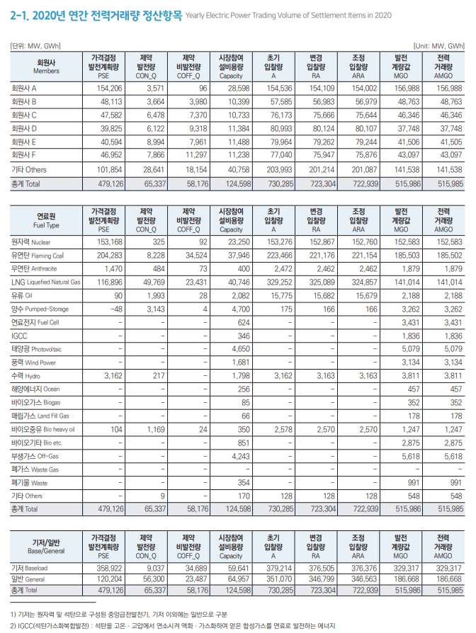

폐기물에너지는 비재생폐기물(석유, 석탄 등 화석연료에 기원한 화학섬유, 인조가죽, 비닐 등으로서 생물 기원이 아닌 폐기물을 말한다)로부터 생산된 것은 제외한다
즉 msw 제외

elec-fee
용도별 판매단가 |  |  |  |  |  |  |  | 원/kWh
연도 | 주택용 | 일반용 | 교육용 | 산업용 | 농사용 | 가로등 | 심야 | 합계
2020 | 107.89 | 131.60 | 103.99 | 107.35 | 48.45 | 114.35 | 67.03 | 109.80
2019 | 104.95 | 130.33 | 103.85 | 106.56 | 47.74 | 113.91 | 67.38 | 108.66
2018 | 106.87 | 129.97 | 104.12 | 106.46 | 47.43 | 113.76 | 67.59 | 108.75
2017 | 108.50 | 130.42 | 103.07 | 107.41 | 47.57 | 113.48 | 67.48 | 109.53
2016 | 121.52 | 130.41 | 111.51 | 107.11 | 47.41 | 113.35 | 67.56 | 111.23
2015 | 123.69 | 130.46 | 113.22 | 107.41 | 47.31 | 113.37 | 67.22 | 111.57
2014 | 125.14 | 129.75 | 114.15 | 106.83 | 47.31 | 113.39 | 67.33 | 111.28
2013 | 127.02 | 121.98 | 115.99 | 100.70 | 45.51 | 107.33 | 63.52 | 106.33
2012 | 123.69 | 112.50 | 108.84 | 92.83 | 42.90 | 98.89 | 58.65 | 99.10
2011 | 119.99 | 101.69 | 94.18 | 81.23 | 42.72 | 87.18 | 54.35 | 89.32
2010 | 119.85 | 98.93 | 87.23 | 76.63 | 42.54 | 81.13 | 50.49 | 86.12
2009 | 114.45 | 98.50 | 83.56 | 73.69 | 42.13 | 76.65 | 47.16 | 83.59
2008 | 114.97 | 95.30 | 78.58 | 66.24 | 42.38 | 72.50 | 45.69 | 78.76
2007 | 114.31 | 97.68 | 77.20 | 64.56 | 42.45 | 71.47 | 38.93 | 77.85
2006 | 114.33 | 97.91 | 77.48 | 61.92 | 42.96 | 68.61 | 34.60 | 76.43
2005 | 110.82 | 95.24 | 89.00 | 60.25 | 41.67 | 65.65 | 32.39 | 74.46
2004 | 110.41 | 96.85 | 89.05 | 60.23 | 41.95 | 65.33 | 30.61 | 74.58
2003 | 107.96 | 100.59 | 90.24 | 60.30 | 43.45 | 65.75 | 29.72 | 74.68
2002 | 110.31 | 104.42 | 90.78 | 60.08 | 43.16 | 66.22 | 26.03 | 75.21
2001 | 111.71 | 107.99 | 92.74 | 61.56 | 43.51 | 68.14 | 24.06 | 77.06

Residential Buildings Sector | 주택용 | 주거용 고객, 집단주거용 사회복지시설(기숙사포함), 주거용 오피스텔 고객
 | 교육용
Industry Sector | 산업용
LULUCF Sector | 농사용
 | 가로등
Commercial Buildings Sector | 일반용 | 상가
 |  |  | 2020 | 2021 | 2022
Transportation Sector | 전기차용 | 급속기준사용 | 313.1 | 292.9
 |  | 완속기준사용 | 103.5 | 98.5 | 103.4
District Heating Sector | 구분x
Geoengineering Sector
 |  |  |  |  | https://cyber.kepco.co.kr/ckepco/front/jsp/CY/E/E/CYEEHP00108.jsp
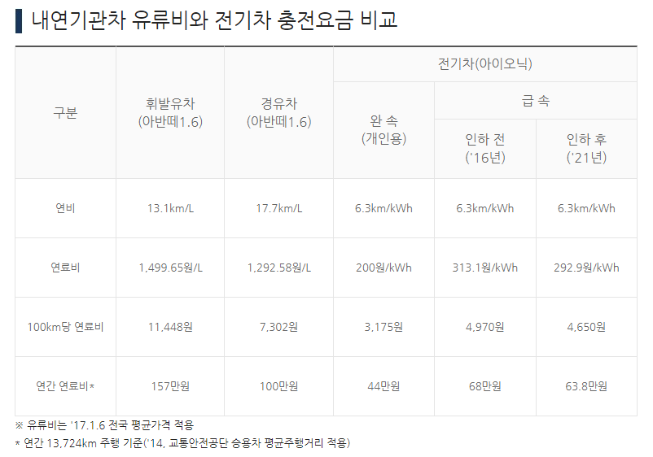
 |  |  |  |  | 전기자동차 충전전력요금
 |  |  |  |  | (1) 환경친화적 자동차의 개발 및 보급촉진에 관한 법률 제2조 제3호에 따른 전기자동차(단, 이륜자동차는 제외) 충전설비
 |  |  |  |  | 2020
 |  |  |  |  | 전기자동차 충전전력
 |  |  |  |  | 구분 |  | 기본요금 | 전력량 요금(원/kWh)
 |  |  |  |  |  |  | (원/kW) | 시간대 | 여름철 | 봄·가을철 | 겨울철
 |  |  |  |  | 자가소비 | 저압 | 2,390 | 경부하 | 57.6 | 58.7 | 80.7 | 103.46111111
 |  |  |  |  |  |  |  | 중간부하 | 145.3 | 70.5 | 128.2
 |  |  |  |  |  |  |  | 최대부하 | 232.5 | 75.4 | 190.8
 |  |  |  |  |  | 고압 | 2,580 | 경부하 | 52.5 | 53.5 | 69.9
 |  |  |  |  |  |  |  | 중간부하 | 110.7 | 64.3 | 101
 |  |  |  |  |  |  |  | 최대부하 | 163.7 | 68.2 | 138.8

 |  |  |  |  | 적용일자 : 2021년 1월 1일
 |  |  |  |  | 전기자동차 충전전력
 |  |  |  |  | 구분 |  | 기본요금 | 전력량 요금(원/kWh)
 |  |  |  |  |  |  | (원/kW) | 시간대 | 여름철 | 봄·가을철 | 겨울철
 |  |  |  |  | 자가소비 | 저압 | 2,390 | 경부하 | 52.6 | 53.7 | 75.7 | 98.461111111
 |  |  |  |  |  |  |  | 중간부하 | 140.3 | 65.5 | 123.2
 |  |  |  |  |  |  |  | 최대부하 | 227.5 | 70.4 | 185.8
 |  |  |  |  |  | 고압 | 2,580 | 경부하 | 47.5 | 48.5 | 64.9
 |  |  |  |  |  |  |  | 중간부하 | 105.7 | 59.3 | 96
 |  |  |  |  |  |  |  | 최대부하 | 158.7 | 63.2 | 133.8

 |  |  |  |  | 적용일자 : 2022년 4월 1일
 |  |  |  |  | 전기자동차 충전전력
 |  |  |  |  | 구분 |  | 기본요금 | 전력량 요금(원/kWh)
 |  |  |  |  |  |  | (원/kW) | 시간대 | 여름철 | 봄·가을철 | 겨울철
 |  |  |  |  | 자가소비 | 저압 | 2,390 | 경부하 | 57.5 | 58.6 | 80.6 | 103.36111111
 |  |  |  |  |  |  |  | 중간부하 | 145.2 | 70.4 | 128.1
 |  |  |  |  |  |  |  | 최대부하 | 232.4 | 75.3 | 190.7
 |  |  |  |  |  | 고압 | 2,580 | 경부하 | 52.4 | 53.4 | 69.8
 |  |  |  |  |  |  |  | 중간부하 | 110.6 | 64.2 | 100.9
 |  |  |  |  |  |  |  | 최대부하 | 163.6 | 68.1 | 138.7

natgas-fee
 | 도시가스요금 조정 현황
 | 구분 | 현행(A) (20.07월~) | 조정(B) (21.05월 ~)
(원/MJ) |  |  |  | Category | 2020 | 2021
민수용 | 주택용 | 14.2243 | 14.2243 | Residential Buildings Sector | 14.2243 | 14.2243
 | 일반용(영업용1) | 13.8331 | 13.8331 | Commercial Buildings Sector | 13.33225 | 13.33225
 | 일반용(영업용2) | 12.8314 | 12.8314

 | 상업용, 도시가스 발전용
 | 구분 | 현행(A) (21.04월) | 조정(B) (21.05월 ~)

상업용 | 업무난방용 | 16.0778 | 14.9933 | District Heating Sector | 15.4258 | 11.6831
 | 냉난방공조용 | 14.7738 | 8.3729
 | 산업용 | 13.3002 | 11.8042 | Industry Sector | 13.3002 | 11.8042
 | 수송용 | 13.1862 | 11.692 | Transportation Sector | 13.1862 | 11.692
도시가스발전용 | 열병합용 | 13.167 | 12.1441 | Electricity Sector | 13.894766667 | 12.824466667
 | 연료전지용 | 12.1621 | 10.8532
 | 열전용설비용 | 16.3552 | 15.4761
영업용1 | 음식점업, 구내식당, 이미용업, 숙박업, 수영장 등
영업용2 | 목욕탕, 폐기물처리장, 쓰레기소각장 등

Notes
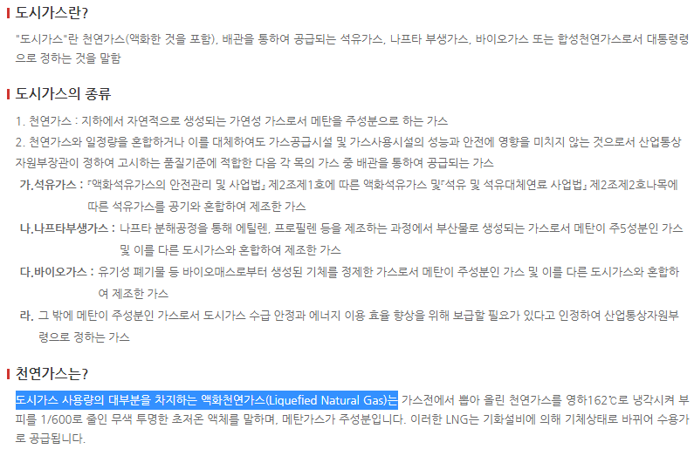

URL: | https://www.daesungcleanenergy.co.kr/supply/gasinfo_about

petcategory
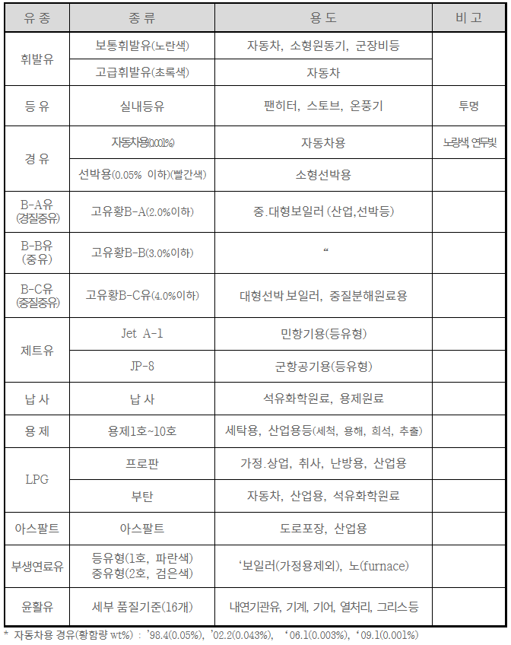

petgas-fee
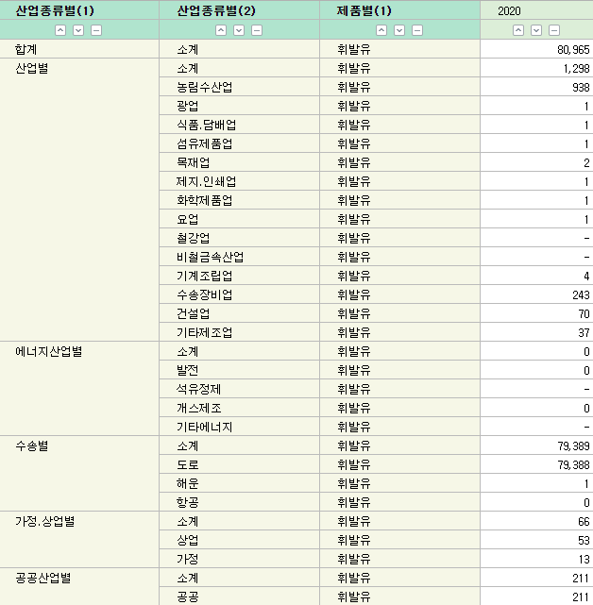
 | 휘발유(won/L)
 | 세전공장도 | 세후공장도 | 대리점 | 주유소
2015 | 517.11 | 1389.82 | 1410.88 | 1509.87
2016 | 434.42 | 1298.89 | 1314.3 | 1402.52
2017 | 508.73 | 1380.6 | 1400.93 | 1491.47
2018 | 594.49 | 1456.22 | 1470.42 | 1581.4
2019 | 563.77 | 1380.12 | 1380.88 | 1471.89
2020 | 403.23 | 1264.55 | 1269.89 | 1400.72

휘발유(won/L) |  | 2020 | 2021
세전공장도 | won/L | 403.23 | 563.77
발열량 | kcal/L | 7,810
 | won/kcal | 0.051629961588 | 0.072185659411
 |  |  | 2019사용
KOSIS, 제품별 산업별 소비

petdies-fee
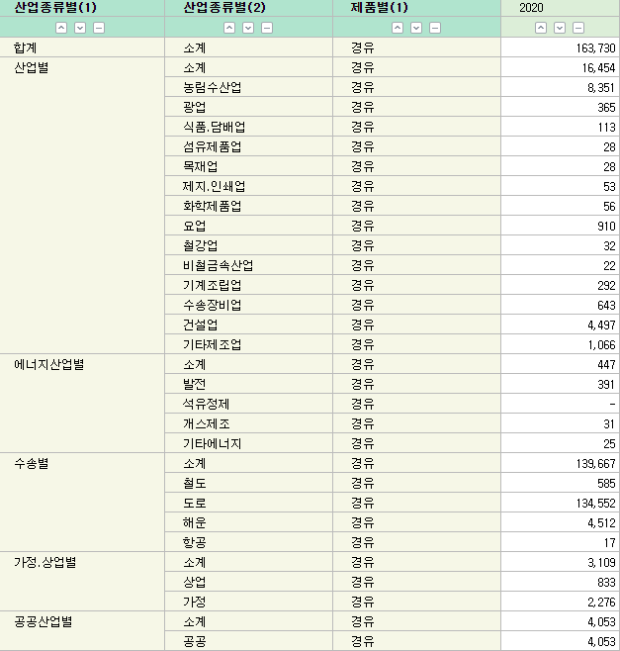
 | 경유(won/L)
 | 세전공장도 | 세후공장도 | 대리점 | 주유소
2015 | 530.5 | 1165.69 | 1179.07 | 1299.25
2016 | 443.91 | 1070.44 | 1075.86 | 1182.36
2017 | 526.99 | 1161.83 | 1169.97 | 1282.69
2018 | 645.08 | 1278.46 | 1286.04 | 1391.91
2019 | 626.69 | 1228.35 | 1230.07 | 1340.1
2020 | 447.59 | 1074.49 | 1080.19 | 1212.7

경유(won/L) |  | 2020 | 2021
세전공장도 | won/L | 447.59 | 626.69
발열량 | kcal/L | 9,030
 | won/kcal | 0.049566998893 | 0.069400885936
 |  |  | 2019사용
KOSIS, 제품별 산업별 소비

jetkerosene-fee
 | 등유(won/L)
 | 세전공장도 | 세후공장도 | 대리점 | 주유소
2015 | 507.4 | 638.35 | 670.95 | 948.54
2016 | 424.43 | 547.09 | 574.41 | 784.4
2017 | 505.99 | 636.81 | 659.99 | 851.83
2018 | 635.11 | 778.83 | 797.35 | 943
2019 | 616.81 | 758.7 | 780.73 | 962.37
2020 | 396.7 | 516.58 | 592.1 | 870.09

등유(won/L) |  | 2020 | 2021
세전공장가 | won/L | 396.7 | 616.81
발열량 | kcal/L | 8,770
 | won/kcal | 0.045233751425 | 0.070331812999
 |  |  | 2019사용
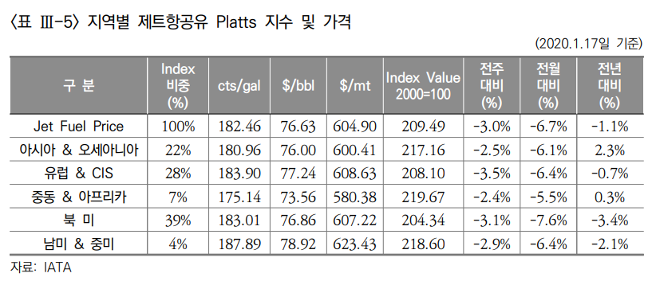

Jet Fuel Price | 76.63 | $/bbl

heat-fee
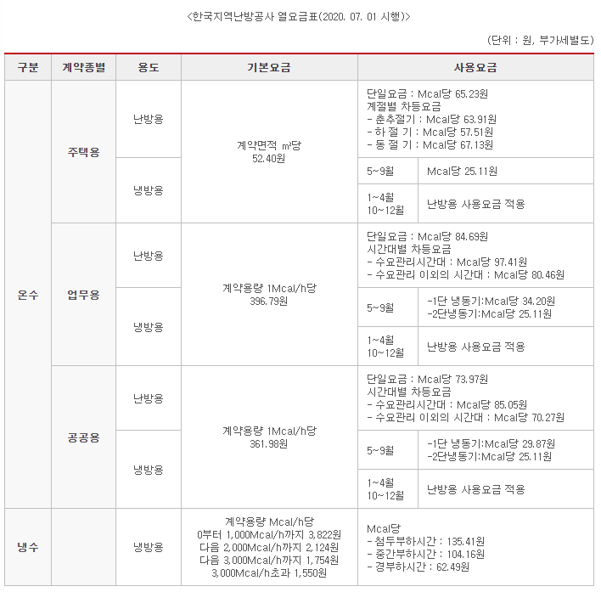
 |  | 한국지역난방공사의 열요금표
 |  | 사용요금(단일요금)
 |  |  | 2020
주택용 | 난방용 | won/Mcal | 65.23
 | 냉방용
업무용 | 난방용 | won/Mcal | 84.69
 | 냉방용
공공용 | 난방용 | won/Mcal | 73.97
 | 냉방용
Notes

heavyfueloil-fee
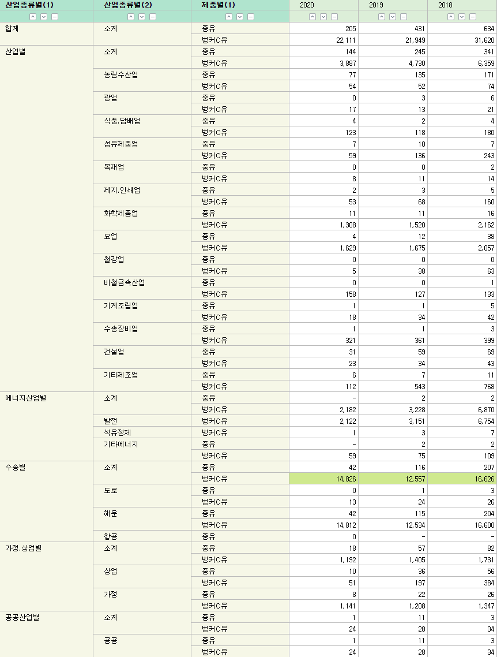
 | B - C(won/L)
 | 세전공장도 | 세후공장도 | 대리점
2015 | 478.47 | 548.34 | 612.07
2016 | 384.46 | 444.93 | 520.6
2017 | 493.61 | 564.99 | 619.53
2018 | 591.12 | 672.26 | 734.79
2019 | 602.28 | 684.53 | 743.94
2020 | 469.82 | 538.82 | 592.06

B - C(won/L) |  | 2020 | 2021
세전공장가 |  | 469.82 | 602.28
발열량 | kcal/L | 9,960
 | won/kcal | 0.047170682731 | 0.060469879518
 |  |  | 2019사용

KOSIS, 제품별 산업별 소비

crude-fee
 |  | 2020 |  | 2021
원유도입가격 |  | 7월 | 1 ~ 7월 | 7월 | 1 ~ 7월
물량 | 천Bbl | 86,446 | 585,342 | 78,032 | 546,280
단가($/B) | FOB | 37.31 | 43.64 | 71.73 | 62.72
 | C&F | 39.21 | 45.91 | 73.42 | 64.40
 | CIF | 39.22 | 45.92 | 73.42 | 64.41
금액(천$) | FOB | 3,225,041 | 25,440,490 | 5,597,336 | 34,259,992
 | C&F | 3,389,678 | 26,873,116 | 5,728,768 | 35,181,772
 | CIF(A) | 3,390,168 | 26,877,518 | 5,728,264 | 35,185,101
총수입액(백만$) | Total imports(B) | 38,849 | 268,738 | 53,662 | 338,903

 |  | 2020 | 2021
단가($/B) |  | 45.92 | 64.41
1Barrel | L | 158.984
발열량 | kcal/kg | 10,750
 | $/kcal | 2.6868288048E-05 | 3.7686986785E-05

Notes
가격정보
http://www.petroleum.or.kr/ko/meterial/meterial1.php?ca_id=10101070&mode=read
환산정보
http://rfs.kemco.or.kr/rfsm/HM/SC/HMSCEtc.do
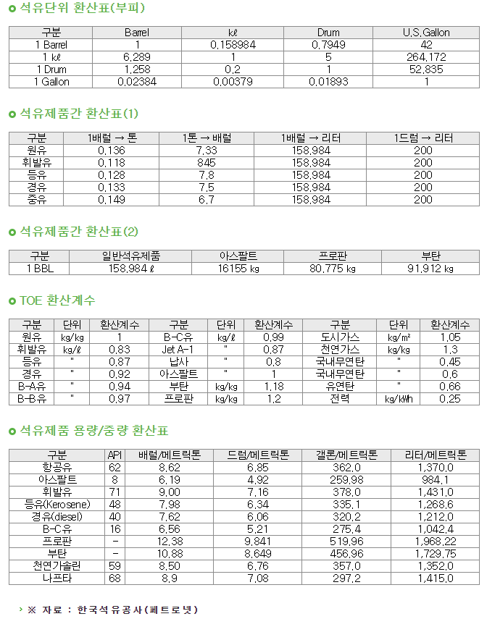

가격에 있어
https://www.index.go.kr/potal/main/EachDtlPageDetail.do?idx_cd=1164
위 자료의 수입액/수입량을 사용할지?
원유를 정제하지 않고 바로 사용하진 않는 것으로 보임

biomass-fee
품목별 국가별 수출입실적

통계기준:수리일,조회구분:2018~2021,품목명:목재 펠릿(pellet),국가:[]
 |  |  |  |  |  |  |  | 단위:천 불(USD 1,000) / 톤(TON)
기간 | 품목명 | 품목코드 | 국가명 | 수출중량 | 수입중량 | 수출금액 | 수입금액 | 무역수지
총계 |  |  |  | 2,691.40 | 11,776,355.10 | 393 | 1,498,297 | -1,497,904
2018 | 목재 펠릿(pellet) | 4401310000 | 호주 | 0 | 11,107.80 | 0 | 1,953 | -1,953
2018 | 목재 펠릿(pellet) | 4401310000 | 브라질 | 0 | 0 | 0 | 0 | 0
2018 | 목재 펠릿(pellet) | 4401310000 | 캐나다 | 0 | 40,519.50 | 0 | 7,062 | -7,062
2018 | 목재 펠릿(pellet) | 4401310000 | 중국 | 0 | 116.3 | 0 | 20 | -20
2018 | 목재 펠릿(pellet) | 4401310000 | 독일 | 0 | 22.3 | 0 | 17 | -17
2018 | 목재 펠릿(pellet) | 4401310000 | 이디오피아 | 0 | 0 | 0 | 0 | 0
2018 | 목재 펠릿(pellet) | 4401310000 | 홍콩 | 0 | 520.7 | 0 | 68 | -68
2018 | 목재 펠릿(pellet) | 4401310000 | 인도네시아 | 0 | 221,716.90 | 0 | 31,463 | -31,463
2018 | 목재 펠릿(pellet) | 4401310000 | 이탈리아 | 1.1 | 8.8 | 0 | 3 | -3
2018 | 목재 펠릿(pellet) | 4401310000 | 일본 | 0 | 256.6 | 0 | 55 | -55
2018 | 목재 펠릿(pellet) | 4401310000 | 라트비아 | 0 | 0 | 0 | 0 | 0
2018 | 목재 펠릿(pellet) | 4401310000 | 말레이시아 | 232 | 585,614.60 | 34 | 87,105 | -87,072
2018 | 목재 펠릿(pellet) | 4401310000 | 네덜란드 | 0 | 67.1 | 0 | 33 | -33
2018 | 목재 펠릿(pellet) | 4401310000 | 뉴질랜드 | 0 | 10,672.70 | 0 | 2,147 | -2,147
2018 | 목재 펠릿(pellet) | 4401310000 | 필리핀 | 0 | 848.8 | 0 | 128 | -128
2018 | 목재 펠릿(pellet) | 4401310000 | 폴란드 | 0 | 91 | 0 | 39 | -39
2018 | 목재 펠릿(pellet) | 4401310000 | 러시아 연방 | 0 | 70,186.60 | 0 | 10,690 | -10,690
2018 | 목재 펠릿(pellet) | 4401310000 | 싱가포르 | 0 | 0.2 | 0 | 1 | -1
2018 | 목재 펠릿(pellet) | 4401310000 | 태국 | 0 | 304,618.00 | 0 | 45,720 | -45,720
2018 | 목재 펠릿(pellet) | 4401310000 | 대만 | 0 | 0 | 0 | 0 | 0
2018 | 목재 펠릿(pellet) | 4401310000 | 우크라이나 | 0 | 0 | 0 | 0 | 0
2018 | 목재 펠릿(pellet) | 4401310000 | 미국 | 0 | 12,255.50 | 0 | 2,199 | -2,199
2018 | 목재 펠릿(pellet) | 4401310000 | 우즈베크 | 0 | 0 | 1 | 0 | 1
2018 | 목재 펠릿(pellet) | 4401310000 | 베트남 | 2,384.60 | 2,186,512.00 | 340 | 333,064 | -332,724
2018 | 목재 펠릿(pellet) | 4401310000 | 남아프리카공화국 | 0 | 0 | 0 | 0 | 0
2018 | 목재 펠릿(pellet) | 4401310000 | 기타국 | 0 | 0.9 | 0 | 1 | -1
2019 | 목재 펠릿(pellet) | 4401310000 | 캐나다 | 0 | 11,162.20 | 0 | 1,941 | -1,941
2019 | 목재 펠릿(pellet) | 4401310000 | 베트남 | 0.1 | 1,941,460.40 | 0 | 221,474 | -221,474
2019 | 목재 펠릿(pellet) | 4401310000 | 중국 | 0 | 8,026.50 | 0 | 1,153 | -1,153
2019 | 목재 펠릿(pellet) | 4401310000 | 독일 | 0 | 82.2 | 0 | 72 | -72
2019 | 목재 펠릿(pellet) | 4401310000 | 이집트 | 0 | 0 | 0 | 0 | 0
2019 | 목재 펠릿(pellet) | 4401310000 | 스페인 | 0 | 0 | 0 | 0 | 0
2019 | 목재 펠릿(pellet) | 4401310000 | 인도네시아 | 0 | 239,037.00 | 0 | 31,936 | -31,936
2019 | 목재 펠릿(pellet) | 4401310000 | 이라크 | 0.4 | 0 | 8 | 0 | 8
2019 | 목재 펠릿(pellet) | 4401310000 | 일본 | 0 | 197.5 | 0 | 47 | -47
2019 | 목재 펠릿(pellet) | 4401310000 | 스리랑카 | 0 | 0 | 0 | 0 | 0
2019 | 목재 펠릿(pellet) | 4401310000 | 리투아니아 | 0 | 126 | 0 | 29 | -29
2019 | 목재 펠릿(pellet) | 4401310000 | 말레이시아 | 72 | 520,292.40 | 8 | 67,425 | -67,417
2019 | 목재 펠릿(pellet) | 4401310000 | 네덜란드 | 0 | 76.4 | 0 | 35 | -35
2019 | 목재 펠릿(pellet) | 4401310000 | 뉴질랜드 | 0 | 19,822.20 | 0 | 4,043 | -4,043
2019 | 목재 펠릿(pellet) | 4401310000 | 필리핀 | 0 | 1,164.10 | 0 | 166 | -166
2019 | 목재 펠릿(pellet) | 4401310000 | 폴란드 | 0 | 57 | 0 | 26 | -26
2019 | 목재 펠릿(pellet) | 4401310000 | 러시아 연방 | 0 | 99,480.30 | 0 | 12,852 | -12,852
2019 | 목재 펠릿(pellet) | 4401310000 | 싱가포르 | 0 | 0.1 | 0 | 1 | -1
2019 | 목재 펠릿(pellet) | 4401310000 | 태국 | 0 | 157,124.00 | 0 | 20,212 | -20,212
2019 | 목재 펠릿(pellet) | 4401310000 | 우크라이나 | 0 | 917.2 | 0 | 174 | -174
2019 | 목재 펠릿(pellet) | 4401310000 | 미국 | 0.9 | 1,653.70 | 2 | 368 | -366
2019 | 목재 펠릿(pellet) | 4401310000 | 칠레 | 0 | 1,639.00 | 0 | 328 | -328
2020 | 목재 펠릿(pellet) | 4401310000 | 호주 | 0 | 0.3 | 0 | 1 | -1
2020 | 목재 펠릿(pellet) | 4401310000 | 캐나다 | 0 | 51,594.80 | 0 | 9,251 | -9,251
2020 | 목재 펠릿(pellet) | 4401310000 | 베트남 | 0 | 1,912,404.90 | 0 | 201,249 | -201,249
2020 | 목재 펠릿(pellet) | 4401310000 | 미국 | 0 | 56.5 | 0 | 47 | -47
2020 | 목재 펠릿(pellet) | 4401310000 | 우크라이나 | 0 | 453.6 | 0 | 87 | -87
2020 | 목재 펠릿(pellet) | 4401310000 | 태국 | 0 | 49,249.70 | 0 | 5,323 | -5,323
2020 | 목재 펠릿(pellet) | 4401310000 | 싱가포르 | 0 | 0.1 | 0 | 1 | -1
2020 | 목재 펠릿(pellet) | 4401310000 | 러시아 연방 | 0 | 164,592.80 | 0 | 18,222 | -18,222
2020 | 목재 펠릿(pellet) | 4401310000 | 폴란드 | 0 | 60.5 | 0 | 27 | -27
2020 | 목재 펠릿(pellet) | 4401310000 | 필리핀 | 0 | 72 | 0 | 13 | -13
2020 | 목재 펠릿(pellet) | 4401310000 | 뉴질랜드 | 0 | 8,933.60 | 0 | 1,744 | -1,744
2020 | 목재 펠릿(pellet) | 4401310000 | 네덜란드 | 0 | 12.9 | 0 | 6 | -6
2020 | 목재 펠릿(pellet) | 4401310000 | 말레이시아 | 0 | 508,223.00 | 0 | 57,453 | -57,453
2020 | 목재 펠릿(pellet) | 4401310000 | 미얀마 | 0 | 0 | 0 | 0 | 0
2020 | 목재 펠릿(pellet) | 4401310000 | 캄보디아 | 0 | 0 | 0 | 0 | 0
2020 | 목재 펠릿(pellet) | 4401310000 | 일본 | 0 | 889.6 | 0 | 132 | -132
2020 | 목재 펠릿(pellet) | 4401310000 | 인도네시아 | 0 | 302,704.10 | 0 | 34,734 | -34,734
2020 | 목재 펠릿(pellet) | 4401310000 | 홍콩 | 0 | 0 | 0 | 0 | 0
2020 | 목재 펠릿(pellet) | 4401310000 | 영국 | 0 | 0 | 0 | 0 | 0
2020 | 목재 펠릿(pellet) | 4401310000 | 독일 | 0 | 44.8 | 0 | 42 | -42
2020 | 목재 펠릿(pellet) | 4401310000 | 중국 | 0.2 | 3,374.70 | 0 | 493 | -493
2020 | 목재 펠릿(pellet) | 4401310000 | 칠레 | 0 | 1,223.60 | 0 | 245 | -245
2021 | 목재 펠릿(pellet) | 4401310000 | 오스트리아 | 0 | 0 | 0 | 0 | 0
2021 | 목재 펠릿(pellet) | 4401310000 | 베트남 | 0 | 1,576,745.60 | 0 | 181,986 | -181,986
2021 | 목재 펠릿(pellet) | 4401310000 | 우크라이나 | 0 | 113.7 | 0 | 45 | -45
2021 | 목재 펠릿(pellet) | 4401310000 | 터키 | 0 | 0 | 0 | 0 | 0
2021 | 목재 펠릿(pellet) | 4401310000 | 태국 | 0 | 0.1 | 0 | 0 | 0
2021 | 목재 펠릿(pellet) | 4401310000 | 싱가포르 | 0 | 0 | 0 | 0 | 0
2021 | 목재 펠릿(pellet) | 4401310000 | 러시아 연방 | 0 | 116,460.50 | 0 | 14,382 | -14,382
2021 | 목재 펠릿(pellet) | 4401310000 | 폴란드 | 0 | 21.6 | 0 | 10 | -10
2021 | 목재 펠릿(pellet) | 4401310000 | 필리핀 | 0 | 48 | 0 | 26 | -26
2021 | 목재 펠릿(pellet) | 4401310000 | 뉴질랜드 | 0 | 3,858.80 | 0 | 743 | -743
2021 | 목재 펠릿(pellet) | 4401310000 | 네덜란드 | 0 | 25.9 | 0 | 12 | -12
2021 | 목재 펠릿(pellet) | 4401310000 | 말레이시아 | 0 | 283,363.90 | 0 | 33,243 | -33,243
2021 | 목재 펠릿(pellet) | 4401310000 | 일본 | 0 | 765.8 | 0 | 103 | -103
2021 | 목재 펠릿(pellet) | 4401310000 | 인도 | 0 | 0 | 0 | 0 | 0
2021 | 목재 펠릿(pellet) | 4401310000 | 인도네시아 | 0 | 181,846.60 | 0 | 22,537 | -22,537
2021 | 목재 펠릿(pellet) | 4401310000 | 프랑스 | 0 | 0 | 0 | 0 | 0
2021 | 목재 펠릿(pellet) | 4401310000 | 독일 | 0 | 34 | 0 | 24 | -24
2021 | 목재 펠릿(pellet) | 4401310000 | 중국 | 0 | 0 | 0 | 0 | 0
2021 | 목재 펠릿(pellet) | 4401310000 | 캐나다 | 0 | 161,697.80 | 0 | 32,055 | -32,055
2021 | 목재 펠릿(pellet) | 4401310000 | 브라질 | 0 | 0 | 0 | 0 | 0
2021 | 목재 펠릿(pellet) | 4401310000 | 호주 | 0 | 0.1 | 0 | 0 | 0
2021 | 목재 펠릿(pellet) | 4401310000 | 미국 | 0 | 26.7 | 0 | 7 | -7

 | 2018 | 2019 | 2020 | 2021
수입액(1000USD) | 521,768 | 362,282 | 329070 | 285173
수입중량 | 3,445,136.30 | 3,002,318.20 | 3003891.5 | 2325009.1
USD/ton | 151.45061169 | 120.66742293 | 109.54789812 | 122.6545737
발열량 | 4300 | 4040 | 4170 | kcal/kg
발열량은 연도와 상관없이 1, 2, 3, 4급의 평균 |  |  | 4170000 | kcal/ton
 |  |  | 2.6270479165E-05 | 2.9413566834E-05

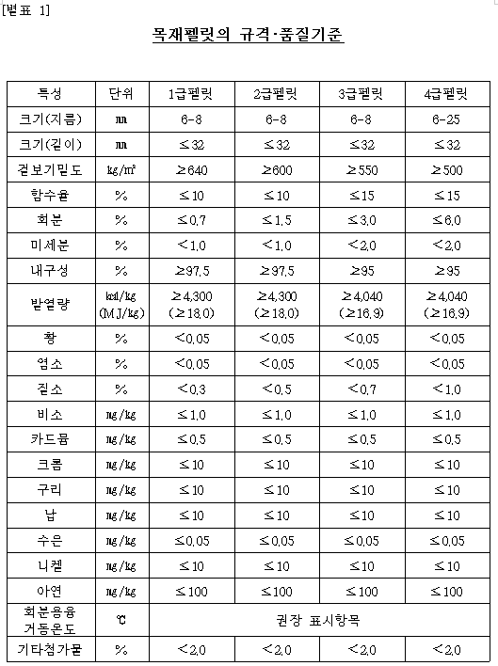
Notes
대부분 수입
 |  |  | https://www.forest.go.kr/newkfsweb/cmm/fms/BoardFileDown.do;jsessionid=msZsJ9kdf97ZsH9vcQ6Gp1Y8wJQY8T8wdSZbsVqlFhp3WRJYzLPc!836635919?atchFileId=FILE_000000000396149&fileSn=2&dwldHistYn=N&bbsId=BBSMSTR_1004&fn=%EB%AA%A9%EC%9E%AC%ED%8E%A0%EB%A6%BF%20%EA%B7%9C%EA%B2%A9%ED%92%88%EC%A7%88%EA%B8%B0%EC%A4%80%20%EA%B0%9C%EC%A0%95(%EC%95%88).hwp
 |  |  | Page 22

biodiesel-fee
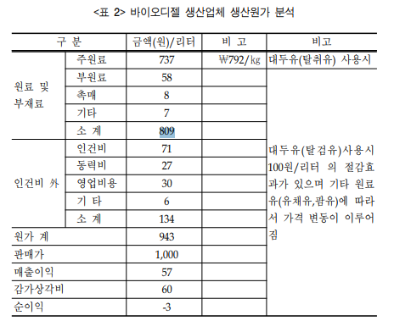

 | fuel price | 809 | won/L
 | 발열량 | 9,050 | kcal/L
 |  | 0.089392265193 | won/kcal

 | fuel price | 34.5 | MJ/L
 |  | 23 | won/MJ
 | https://worldbioenergy.org/uploads/201210%20WBA%20GBS%202020.pdf |  |  | Page 57
 | 바이오디젤 원가 cross check
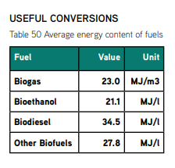

Notes
발열량은 신재생에너지 보급통계 환산 기준

https://www.korea.kr/news/policyNewsView.do?newsId=148879769
수송분야에만 사용

hydrogen-fee
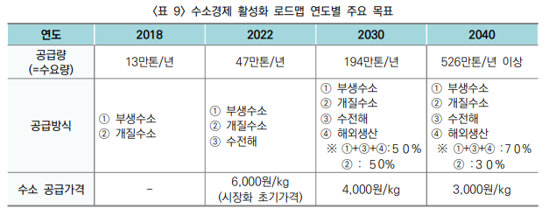

 |  |  |  |  | 수소차 연료비 |  | 2021 | 2022 | 2030 | 2040
 |  |  |  |  | 연료비 | won/kg | 8800 | 6000 | 4000 | 3000
 |  |  |  |  |  | won/kWh | 242.09078404 | 165.06189821 | 110.04126547 | 82.530949106

 |  |  |  |  |  |  | 2022-2030 | 2030-2040
 |  |  |  |  |  | CAGR | -0.049420175046 | -0.03532137004

Notes
수소 kg -> kWh 단위환산 |  | Higher | Lower | avg
 | 1kg | 39.4 | 33.3 | 36.35

https://www.engineeringtoolbox.com/fuels-higher-calorific-values-d_169.html

2021 수소 충전 가격
https://www.ev.or.kr/jf/rDlF.do?fileId=GP0RBD7CQHRL&fileSeq=3&useSecurity=&uploadMode=db

2040년 이후 가격 동결

